VIATICOS
REGISTRO DE VIÁTICOS.

Fecha | Colaborador | Tipo | Monto ($) | Etiquetas de fila | Monto Gastado | Cuenta de Monto ($)2
9-Jan-21 | Daniela | Comida | 12.00 | Armando | $691.00 | 9
9-Jan-21 | Daniela | Transporte | 120.00 | Comida | $281.00 | 5
9-Jan-21 | Daniela | Comida | 10.00 | Hospedaje | $310.00 | 2
12-Jan-21 | Armando | Hospedaje | 160.00 | Transporte | $100.00 | 2
12-Jan-21 | Armando | Comida | 92.00 | Daniela | $365.00 | 6
12-Jan-21 | Armando | Transporte | 80.00 | Comida | $37.00 | 3
12-Jan-21 | Armando | Comida | 140.00 | Transporte | $328.00 | 3
15-Feb-21 | Daniela | Comida | 15.00 | Pedro | $154.00 | 5
15-Feb-21 | Daniela | Transporte | 8.00 | Comida | $126.00 | 2
23-Feb-21 | Pedro | Comida | 40.00 | Transporte | $28.00 | 3
23-Feb-21 | Pedro | Transporte | 8.00 | Total general | $1,210.00 | 20
2-Mar-21 | Armando | Comida | 12.00
2-Mar-21 | Armando | Comida | 30.00
2-Mar-21 | Armando | Hospedaje | 150.00
2-Mar-21 | Armando | Comida | 7.00
2-Mar-21 | Armando | Transporte | 20.00 | Etiquetas de fila | Suma de Monto ($)
15-Mar-21 | Pedro | Transporte | 8.00 | ene | $614.00
15-Mar-21 | Pedro | Comida | 86.00 | Comida | $254.00
15-Mar-21 | Pedro | Transporte | 12.00 | Hospedaje | $160.00
20-Mar-21 | Daniela | Transporte | 200.00 | Transporte | $200.00
 |  |  |  | feb | $71.00
 |  |  |  | Comida | $55.00
 |  |  |  | Transporte | $16.00
 |  |  |  | mar | $525.00
 |  |  |  | Comida | $135.00
 |  |  |  | Hospedaje | $150.00
 |  |  |  | Transporte | $240.00
 |  |  |  | Total general | $1,210.00

VENTAS
REGISTRO DE VENTAS.

FECHA | VENDEDOR | DESCRIPCIÓN | MONTO ($)
12-Mar-21 | JUAN | 3412- HP MOUSE INALAMBRICO GHz | 55.00
10-Oct-20 | MANUEL | 1149- ACER MONITOR LED Y200 | 84.00
14-Nov-20 | DANIELA | 7622- HP LAPTOP X200 GRIS | 100.20
12-Dec-20 | MANUEL | 6387- EPSON IMPRESORA L1110 INKJET | 30.00
18-Mar-21 | MARTA | 9748- HP LAPTOP A96LT LT (I3 I3,4GB GB,1TB | 770.00
27-Dec-20 | MANUEL | 6346- LOGITECH MOUSE M170 INALAMBRICO USB | 25.00
26-Feb-21 | JUAN | 3499- LENOVO LAPTOP IP IGL05 | 45.00
14-Nov-20 | MANUEL | 6602- LENOVO USB TB NEGRO | 120.40
11-Oct-20 | CARLOS | 9748- HP LAPTOP A96LT LT (I3 I3,4GB GB,1TB | 770.00
3-Nov-20 | DANIELA | 1769- DELL MOCHILA PARA LAPTOP ES BP 15 20 | 65.00
14-Oct-20 | MARTA | 7777- HP IMPRESORA MULTIFUNCION 2375 | 45.20
9-Nov-20 | JUAN | 3544- DELL LAPTOP K2DJ7 DJ7 (I7 I7,8GB GB,256GB GB SSD | 650.00
28-Dec-20 | JUAN | 7913- LOGITECH MOUSE M280 NEG GRIS | 29.50
9-Jan-21 | DANIELA | 3499- LENOVO LAPTOP IP IGL05 | 45.00
19-Feb-21 | JUAN | 2796- LENOVO USB 3 0 32GBZ | 95.00
11-Apr-21 | MANUEL | 3412- HP MOUSE INALAMBRICO GHz | 55.00
15-Feb-21 | JUAN | 3058- LENOVO MOUSE M200 AZUL | 84.20
12-Apr-21 | MARTA | 3058- LENOVO MOUSE M200 AZUL | 84.20
30-Oct-20 | CARLOS | 7913- LOGITECH MOUSE M280 NEG GRIS | 29.50
7-Nov-20 | MANUEL | 7913- LOGITECH MOUSE M280 NEG GRIS | 29.50
16-Mar-21 | MANUEL | 6387- EPSON IMPRESORA L1110 INKJET | 30.00
13-Nov-20 | CARLOS | 4023- HP LAPTOP PAVILION 15 LA CORE I5 15 PULG | 850.00
8-Nov-20 | MANUEL | 7913- LOGITECH MOUSE M280 NEG GRIS | 29.50
12-Jan-21 | DANIELA | 3020- ACER MONITOR S2719 27 PULGADAS 1920X1080 | 150.00
18-Nov-20 | CARLOS | 3020- ACER MONITOR S2719 27 PULGADAS 1920X1080 | 150.00
15-Jan-21 | JUAN | 3930- LENOVO MOUSE MINI RETRACTIL | 80.40
31-Dec-20 | CARLOS | 9748- HP LAPTOP A96LT LT (I3 I3,4GB GB,1TB | 770.00
27-Feb-21 | MANUEL | 6387- EPSON IMPRESORA L1110 INKJET | 30.00
17-Feb-21 | MARTA | 3499- LENOVO LAPTOP IP IGL05 | 45.00
16-Jan-21 | JUAN | 1149- ACER MONITOR LED Y200 | 84.00
17-Oct-20 | JUAN | 3214- ACER MONITOR LED NEGRO | 52.30
26-Feb-21 | CARLOS | 4023- HP LAPTOP PAVILION 15 LA CORE I5 15 PULG | 850.00
26-Oct-20 | CARLOS | 9748- HP LAPTOP A96LT LT (I3 I3,4GB GB,1TB | 770.00
17-Oct-20 | MARTA | 9748- HP LAPTOP A96LT LT (I3 I3,4GB GB,1TB | 770.00
28-Dec-20 | MARTA | 4023- HP LAPTOP PAVILION 15 LA CORE I5 15 PULG | 850.00
22-Mar-21 | DANIELA | 3234- HP MOUSE 3600 BLUETOOTH | 32.00
18-Nov-20 | CARLOS | 1673- HP MOUSE NEGRO CX20 | 60.00
27-Sep-20 | DANIELA | 9928- HP MOCHILA 6 A100 SUPER | 720.50
31-Dec-20 | JUAN | 3412- HP MOUSE INALAMBRICO GHz | 55.00
16-Nov-20 | JUAN | 4023- HP LAPTOP PAVILION 15 LA CORE I5 15 PULG | 850.00
5-Apr-21 | MARTA | 7622- HP LAPTOP X200 GRIS | 100.20
27-Oct-20 | MANUEL | 7777- HP IMPRESORA MULTIFUNCION 2375 | 45.20
8-Oct-20 | MARTA | 9928- HP MOCHILA 6 A100 SUPER | 720.50
18-Dec-20 | DANIELA | 1673- HP MOUSE NEGRO CX20 | 60.00
3-Feb-21 | JUAN | 3412- HP MOUSE INALAMBRICO GHz | 55.00
30-Mar-21 | MARTA | 7777- HP IMPRESORA MULTIFUNCION 2375 | 45.20
7-Jan-21 | JUAN | 1673- HP MOUSE NEGRO CX20 | 60.00
26-Jan-21 | MARTA | 3412- HP MOUSE INALAMBRICO GHz | 55.00
15-Jan-21 | MANUEL | 7622- HP LAPTOP X200 GRIS | 100.20
11-Feb-21 | MARTA | 7437- HP MOCHILA LAPTOP B200 VERDE | 60.20
26-Nov-20 | DANIELA | 7622- HP LAPTOP X200 GRIS | 100.20
5-Oct-20 | CARLOS | 4023- HP LAPTOP PAVILION 15 LA CORE I5 15 PULG | 850.00
19-Feb-21 | DANIELA | 3412- HP MOUSE INALAMBRICO GHz | 55.00
25-Nov-20 | JUAN | 1769- DELL MOCHILA PARA LAPTOP ES BP 15 20 | 65.00
2-Nov-20 | MARTA | 5091- DELL MONITOR E2216HV HV (21 5 PULG VGA | 150.00
12-Dec-20 | CARLOS | 5091- DELL MONITOR E2216HV HV (21 5 PULG VGA | 150.00
19-Mar-21 | DANIELA | 3544- DELL LAPTOP K2DJ7 DJ7 (I7 I7,8GB GB,256GB GB SSD | 650.00
13-Oct-20 | MARTA | 3544- DELL LAPTOP K2DJ7 DJ7 (I7 I7,8GB GB,256GB GB SSD | 650.00
10-Dec-20 | MANUEL | 7942- DELL LAPTOP A500 | 980.00
1-Nov-20 | CARLOS | 5091- DELL MONITOR E2216HV HV (21 5 PULG VGA | 150.00
18-Jan-21 | DANIELA | 5091- DELL MONITOR E2216HV HV (21 5 PULG VGA | 150.00
21-Nov-20 | MARTA | 7942- DELL LAPTOP A500 | 980.00
5-Jan-21 | MARTA | 3544- DELL LAPTOP K2DJ7 DJ7 (I7 I7,8GB GB,256GB GB SSD | 650.00
5-Mar-21 | DANIELA | 3544- DELL LAPTOP K2DJ7 DJ7 (I7 I7,8GB GB,256GB GB SSD | 650.00
3-Feb-21 | DANIELA | 5091- DELL MONITOR E2216HV HV (21 5 PULG VGA | 150.00
17-Nov-20 | JUAN | 1769- DELL MOCHILA PARA LAPTOP ES BP 15 20 | 65.00
7-Apr-21 | MARTA | 3544- DELL LAPTOP K2DJ7 DJ7 (I7 I7,8GB GB,256GB GB SSD | 650.00
1-Apr-21 | CARLOS | 3714- HP IMPRESORA WIFI X200 | 92.50
11-Feb-21 | DANIELA | 1131- HP LAPTOP 13 LA ZW20LA LA-COREI7 COREI7-8550U | 850.00
23-Jan-21 | MANUEL | 8075- HP LAPTOP CI00 NEGRO Y GRIS | 1,050.00
16-Mar-21 | CARLOS | 3412- HP MOUSE INALAMBRICO GHz | 55.00
6-Jan-21 | DANIELA | 3544- DELL LAPTOP K2DJ7 DJ7 (I7 I7,8GB GB,256GB GB SSD | 650.00
11-Feb-21 | MANUEL | 7437- HP MOCHILA LAPTOP B200 VERDE | 60.20
21-Oct-20 | CARLOS | 5091- DELL MONITOR E2216HV HV (21 5 PULG VGA | 150.00
13-Jan-21 | MARTA | 5091- DELL MONITOR E2216HV HV (21 5 PULG VGA | 150.00
19-Dec-20 | CARLOS | 5091- DELL MONITOR E2216HV HV (21 5 PULG VGA | 150.00
7-Jan-21 | MANUEL | 6346- LOGITECH MOUSE M170 INALAMBRICO USB | 25.00
19-Oct-20 | CARLOS | 7913- LOGITECH MOUSE M280 NEG GRIS | 29.50
10-Mar-21 | JUAN | 6346- LOGITECH MOUSE M170 INALAMBRICO USB | 25.00
16-Mar-21 | MARTA | 7913- LOGITECH MOUSE M280 NEG GRIS | 29.50
7-Apr-21 | MARTA | 6346- LOGITECH MOUSE M170 INALAMBRICO USB | 25.00
7-Apr-21 | DANIELA | 7913- LOGITECH MOUSE M280 NEG GRIS | 29.50
2-Mar-21 | MARTA | 6144- ACER LAPTOP AMD RYZEN 3550H 12GB RAM GTX 1650 | 855.00
14-Jan-21 | CARLOS | 5544- ACER MONITOR UM-HX0AA P0 NITRO 27¨ | 249.00
5-Feb-21 | JUAN | 5544- ACER MONITOR UM-HX0AA P0 NITRO 27¨ | 249.00
13-Apr-21 | DANIELA | 6144- ACER LAPTOP AMD RYZEN 3550H 12GB RAM GTX 1650 | 855.00
28-Nov-20 | CARLOS | 5580- ACER LAPTOP ASPIRE 3 INTEL 500GB NEGRO | 339.00
2-Jan-21 | JUAN | 5580- ACER LAPTOP ASPIRE 3 INTEL 500GB NEGRO | 339.00
14-Mar-21 | CARLOS | 5580- ACER LAPTOP ASPIRE 3 INTEL 500GB NEGRO | 339.00
24-Mar-21 | MANUEL | 5544- ACER MONITOR UM-HX0AA P0 NITRO 27¨ | 249.00
10-Jan-21 | MARTA | 6144- ACER LAPTOP AMD RYZEN 3550H 12GB RAM GTX 1650 | 855.00
4-Feb-21 | DANIELA | 5580- ACER LAPTOP ASPIRE 3 INTEL 500GB NEGRO | 339.00
8-Oct-20 | CARLOS | 6144- ACER LAPTOP AMD RYZEN 3550H 12GB RAM GTX 1650 | 855.00
1-Nov-20 | JUAN | 5580- ACER LAPTOP ASPIRE 3 INTEL 500GB NEGRO | 339.00
21-Oct-20 | CARLOS | 5544- ACER MONITOR UM-HX0AA P0 NITRO 27¨ | 249.00
3-Feb-21 | MANUEL | 5544- ACER MONITOR UM-HX0AA P0 NITRO 27¨ | 249.00
28-Oct-20 | MANUEL | 5542- ACER UM HV0AA 008 27¨ IPS FHD NEGRO | 299.55
16-Nov-20 | DANIELA | 5544- ACER MONITOR UM-HX0AA P0 NITRO 27¨ | 249.00
21-Mar-21 | MARTA | 9297- EPSON IMPRESORA L5190 VERDE | 75.20
6-Jan-21 | JUAN | 9297- EPSON IMPRESORA L5190 VERDE | 75.20
1-Nov-20 | MARTA | 8861- EPSON IMPRESORA MATRIZ LX350 | 170.00
3-Jan-21 | MANUEL | 9297- EPSON IMPRESORA L5190 VERDE | 75.20
7-Apr-21 | JUAN | 8861- EPSON IMPRESORA MATRIZ LX350 | 170.00
9-Jan-21 | DANIELA | 6387- EPSON IMPRESORA L1110 INKJET | 30.00
27-Sep-20 | MARTA | 7048- EPSON IMPRESORA M2170 NEGRO | 190.00
1-Nov-20 | MARTA | 8861- EPSON IMPRESORA MATRIZ LX350 | 170.00
1-Nov-20 | MARTA | 8861- EPSON IMPRESORA MATRIZ LX350 | 170.00
1-Nov-20 | MARTA | 8861- EPSON IMPRESORA MATRIZ LX350 | 170.00
7-Apr-21 | JUAN | 8861- EPSON IMPRESORA MATRIZ LX350 | 170.00
20-Apr-21 | JUAN | 8861- EPSON IMPRESORA MATRIZ LX350 | 170.00
21-Dec-20 | JUAN | 8861- EPSON IMPRESORA MATRIZ LX350 | 170.00

Cursos
Descubre, Aprende, Destácate... Capacítate
¿Crees que sabes Microsoft EXCEL®?

Permíteme sorprenderte, toma mi test y
descubre cuál es tu nivel en Excel.
Permíteme sorprenderte, toma uno de mis cursos y si no te sientes satisfecho con la calidad
de contenido de nuestros cursos, te devolvemos el dinero, sin pedir mayores explicaciones.


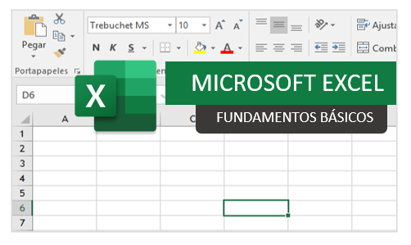
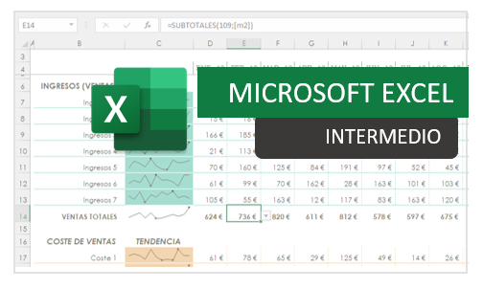
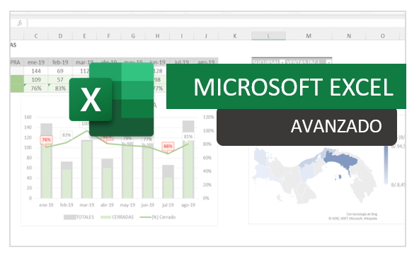


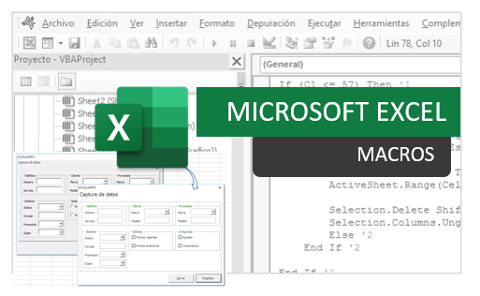

SMARTpro Academy

@SMARTproAcademy

SMARTpro Academy
SMARTpro Academy
www.smartprosoluciones.com

